상품제안서
레인보우 메쉬파우치 | 상품코드: S30722

 |  |  |  |  |  |  | 02-713-8555 | www.synergygift.co.kr
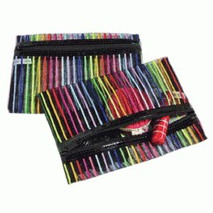

【상세/제작정보】 | <p>인쇄불가</p>

【인쇄/포장옵션】 | 인쇄불가 / OPP(비닐)

【공급단가】 | 수량 | 500~ | 1,000~ | 3,000~ | 5,000~ | 10,000~
*VAT별도 | 단가 | 820원 | 770원 | 750원 | 710원 | 700원

【상품 URL】 | https://www.synergygift.co.kr:443/src/goods_detail.php?gdno=30722

